关系图
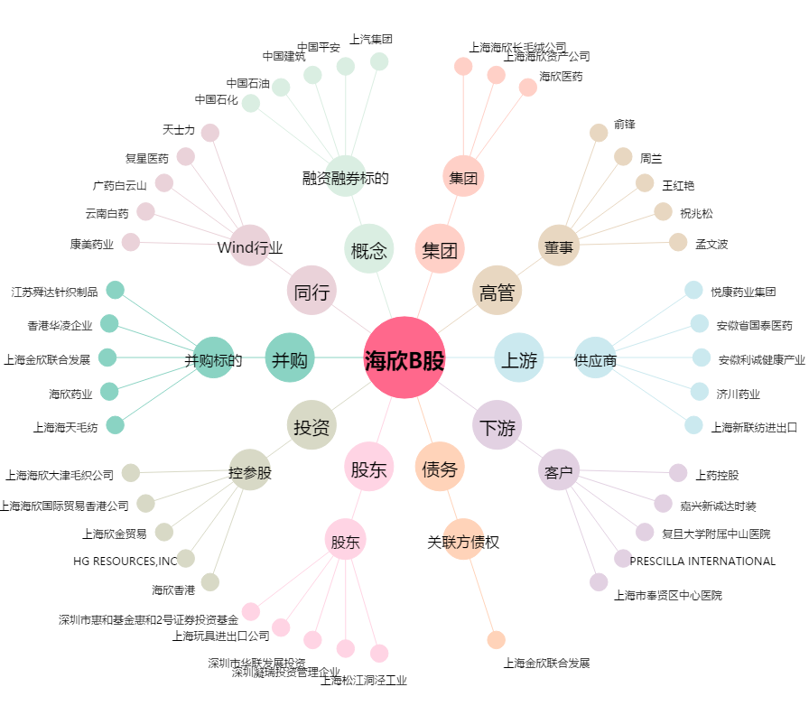
海欣B股[900917.SH] - 关系概览图

